Лист1
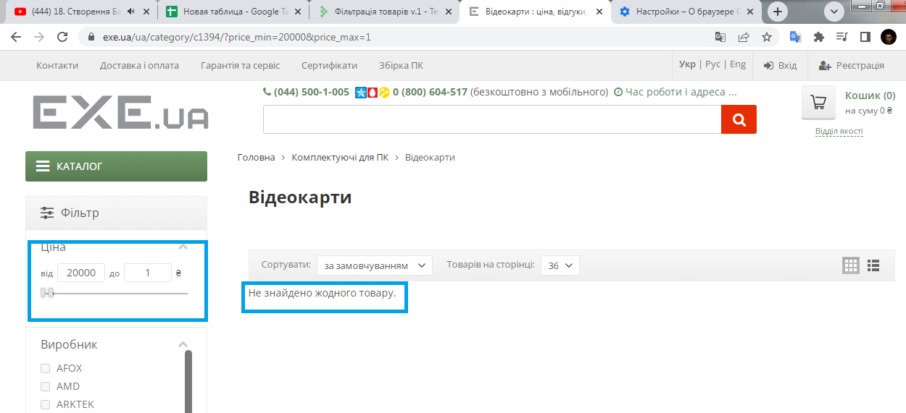
Bug repors
ID | br000001 | br000002
Summary | Помилка локалізації в слові Імейл на сторінці Логін | Не має повідомлення про помилку в фільтрі цїни будь-якої категорії товарів коли застосовано фільтр від більшої до меншої ціни
Pre-conditions | Відкрити сайт https://exe.ua/ | Відкрити сайт https://exe.ua/
 | Користувач не повинен бути залогінений

Steps | Відкрити сторінку Логін | 1.Натиснути на каталог
 | Натиснути на кнопку "Укр" або "Рус" | 2.Обрати підкатегорію відеокарти
 |  | 3.В поле "ціна від" ввести 20000 грн
 |  | 4.В поле "ціна до" ввести 10
 |  | 5.Натиснути клавішу "enter"

Expected result | Зміна перекладу слова Імейл | Фільтр не має бути застосовано або поле має підсвітитись червоним кольором, або має бути повідомлення про помилку
Actual result | Слово перекладено як Емейл в Українському та російському перекладі | Фільтр застосовано, жодних error "повідомлень"
Post-conditions
Environment | Версия 109.0.5414.120 (Официальная сборка), (64 бит), всі браузери | Версия 109.0.5414.120 (Официальная сборка), (64 бит), всі браузери
Severity | Low | Low
Priority | Low | Low
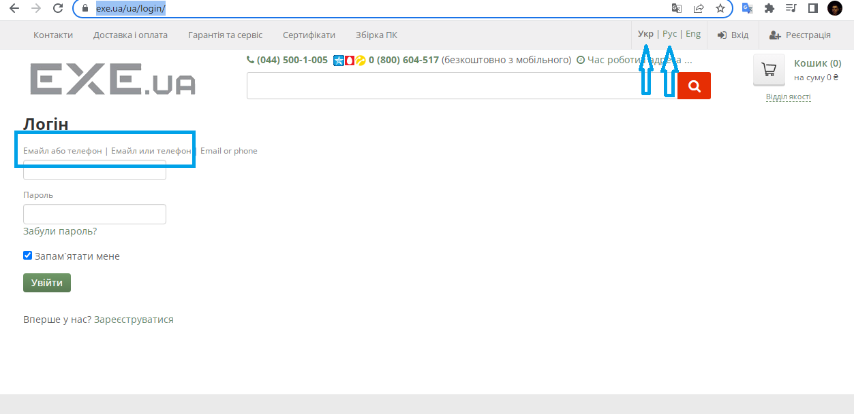
Type of bug | Localization | Functional
Attachment

